1課外活動団体設立・継続届
 |  |  |  |  |  |  |  |  |  |  |  | 年 月 日 | 令和 年 月 日

 | 学生生活支援室長 殿

 |  |  |  | 課外活動団体 設立・継続届

（※どちらかのボタンにチェックいれてください）
 |  | 以下のとおり、団体を |  |  |  |  | 2 | 設立 |  | したいので、別紙関係書類を添えて申請します。
 |  |  |  |  |  |  |  | 継続

フリガナ |  |  | 例）ダイガクサークル アイウエオ |  |  |  |  |  |  |  |  |  |  | 登録番号 | 000

登録名 |  |  | 例）大学サークル あいうえお |  |  |  |  |  |  |  |  |  |  | 設立年度（西暦）
 |  |  |  |  |  |  |  |  |  |  |  |  |  | 例）1900年

団体の 代表者 |  |  | 学籍番号 |  |  | 例）00AA000 |  |  |  |  | 顧問の 教員 | 教員 所属部局名 |  | 例）・・・・研究科

 |  |  | フリガナ |  |  | 例）アイ ウエ |  |  |  |  |  | 教員氏名 |  | 例）◆◆ ◆◆

 |  |  | 氏 名 |  |  | 例）○○ ○○

 |  |  | 連絡先 |  |  | 例）000-0000-0000 |  |  |  |  | 役員交替時期 |  |  | 例） 月頃

活動内容

 |  |  | ホームページ・ブログ等のURLアドレス：
 |  |  | 例） https://○○○○

主な活動場所 活動日・時間 |  |  | 例）○○グラウンド

構成員数 |  |  | 例） 00 名（内、学外者 00 名）

所属団体 |  |  | 例）関東○○学生連盟

OB会等の有無 |  |  | 有 無 |  |  |  | OB会等の 代表者連絡先

備考

※スポーツ安全保険（団体）加入： |  |  |  |  |  |  |  |  | 有 無 〕

 |  |  |  |  | 令和5年度活動実績

〔記入例〕 行事名 期日 所用経費・その他 定期演奏会 6月25日 入場料500円 経費は部費から サクライースト第２ホール 夏合宿 8月15日～18日 宿泊代バス代は全員で頭割り ２泊３日 １人23,000円 福島県 ペンション ベコノイエ 定期演奏会 12月26日 入場料500円 経費は部費から 市民文化会館Aホール

 |  |  |  |  | 令和6年度活動予定

〔記入例〕 行事名 期日 所用経費・その他 定期演奏会 6月下旬 入場料500円 経費は部費から 会場未定 夏合宿 8月中旬 宿泊代は全員で頭割り ２泊３日予定場所未定 定期演奏会 12月下旬 入場料500円 経費は部費から 会場未定

（参考）課外活動共用施設等平面図
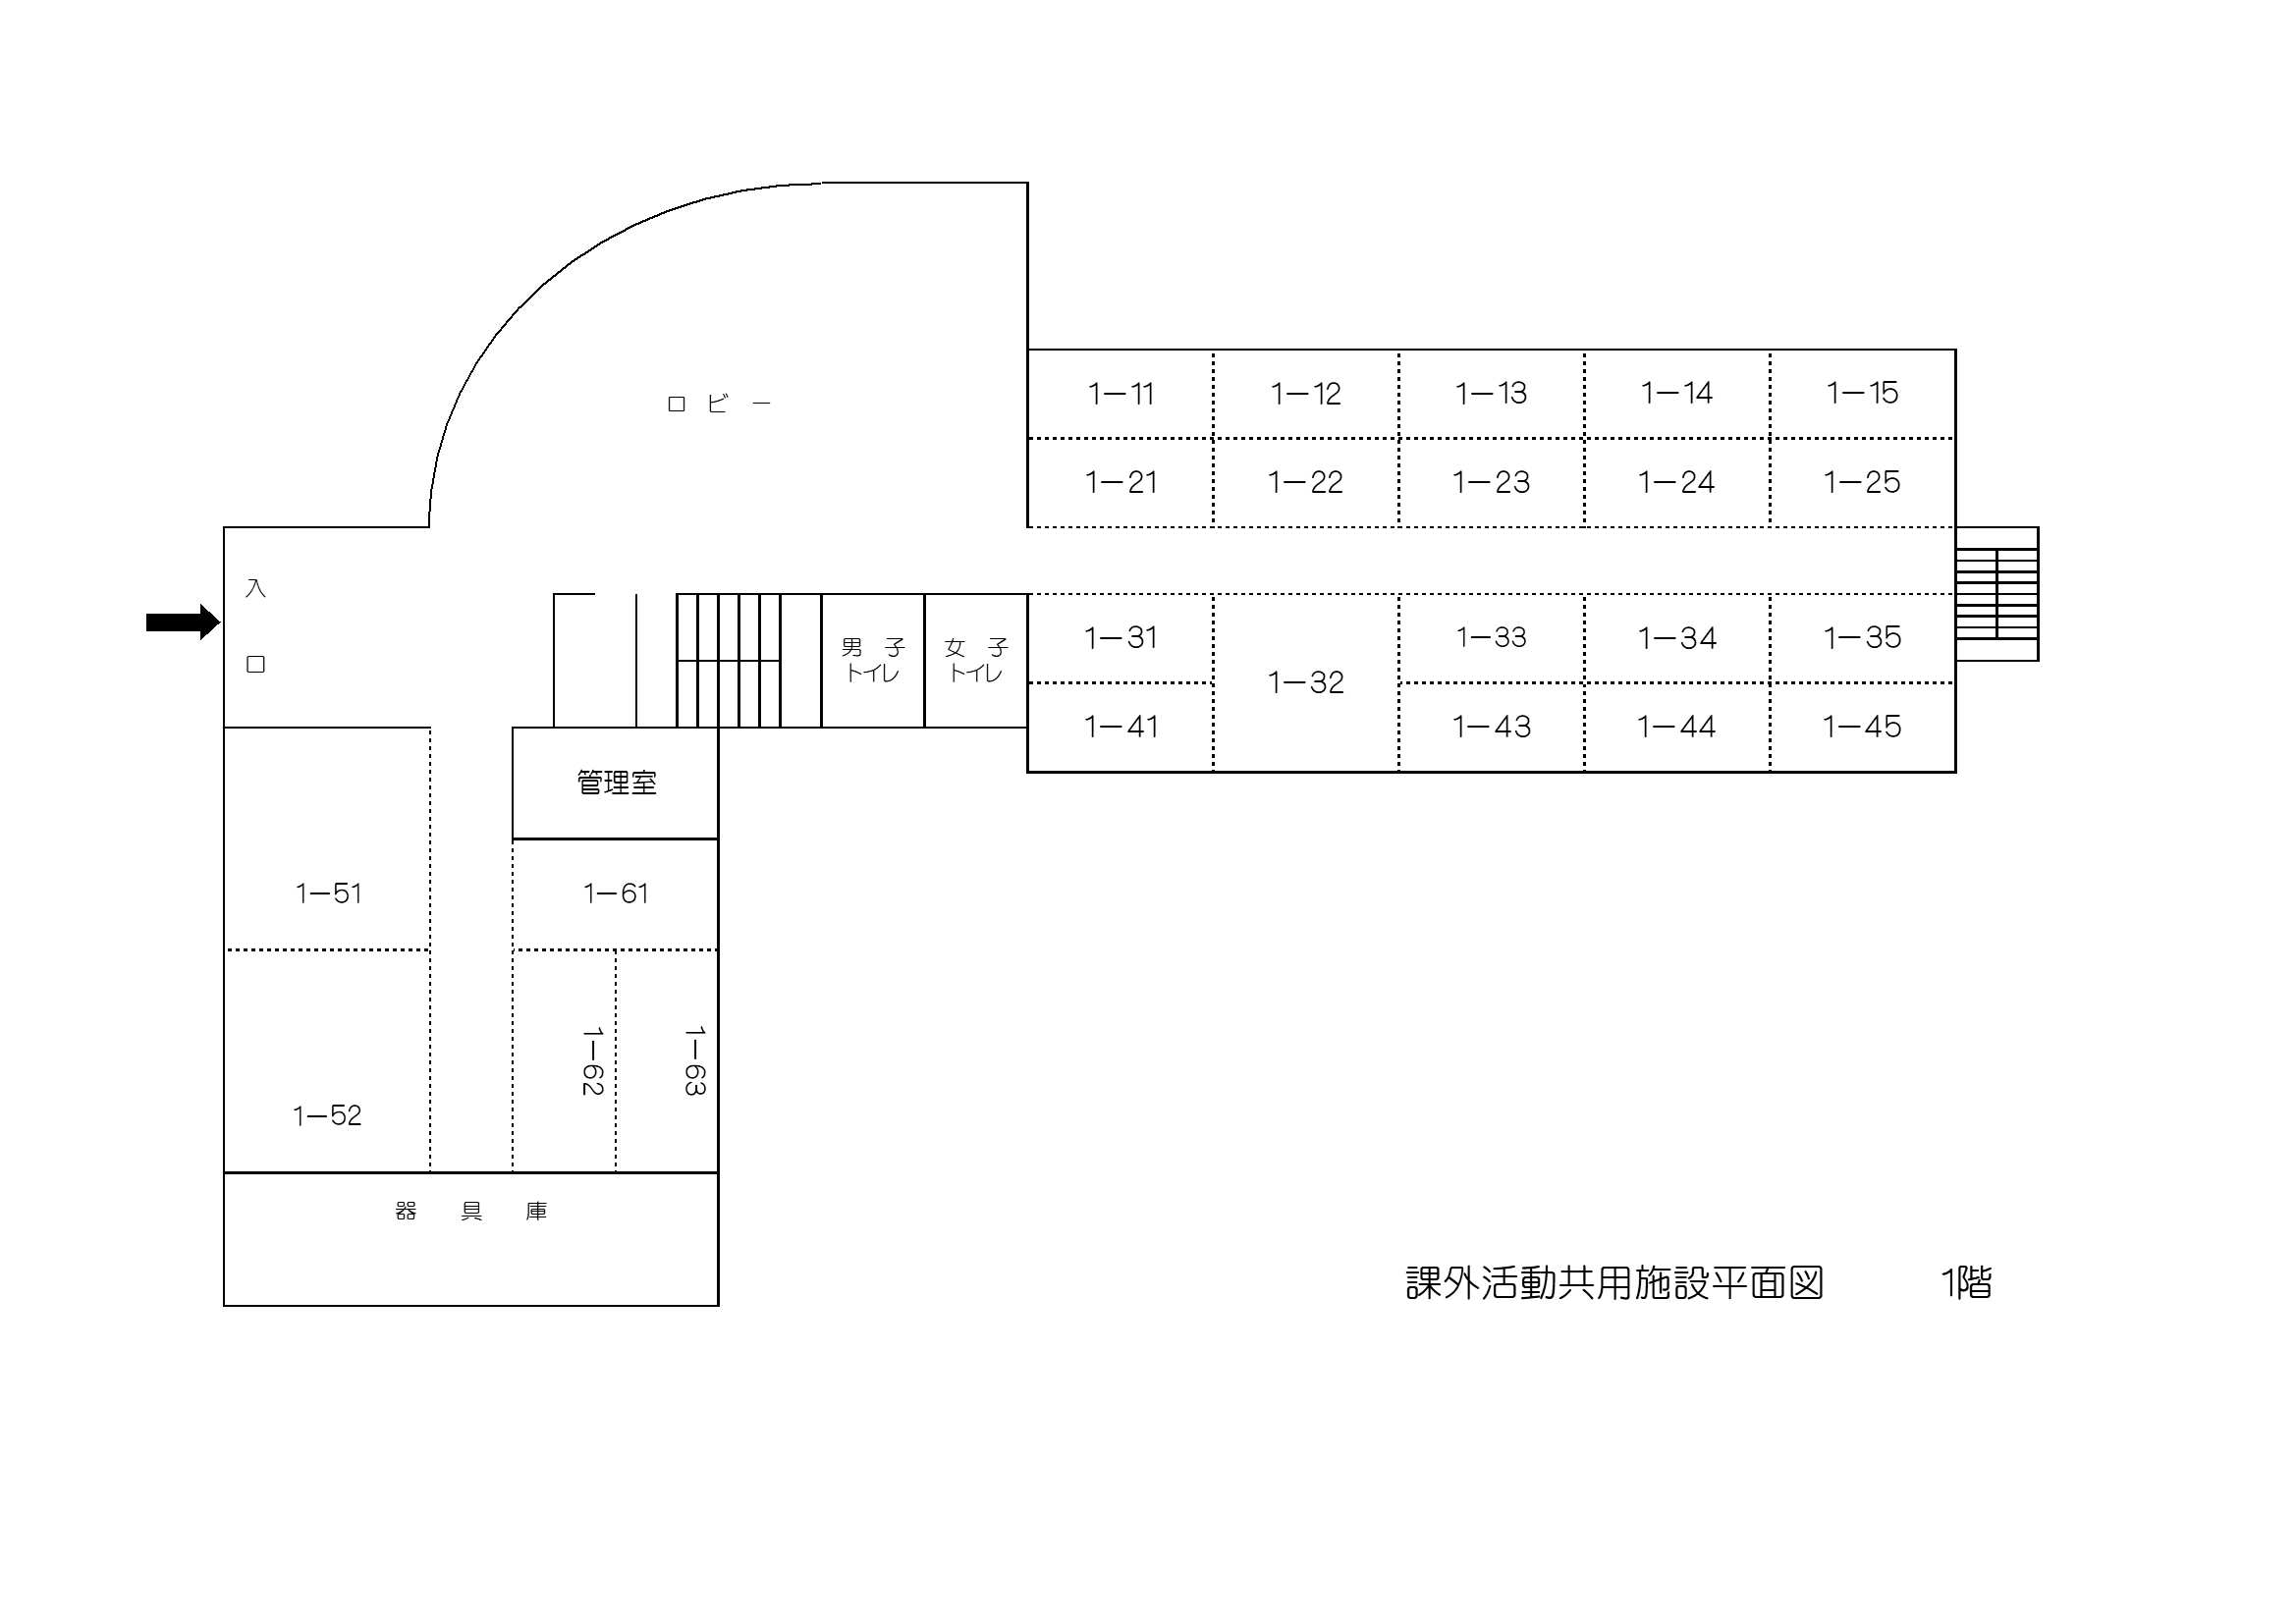

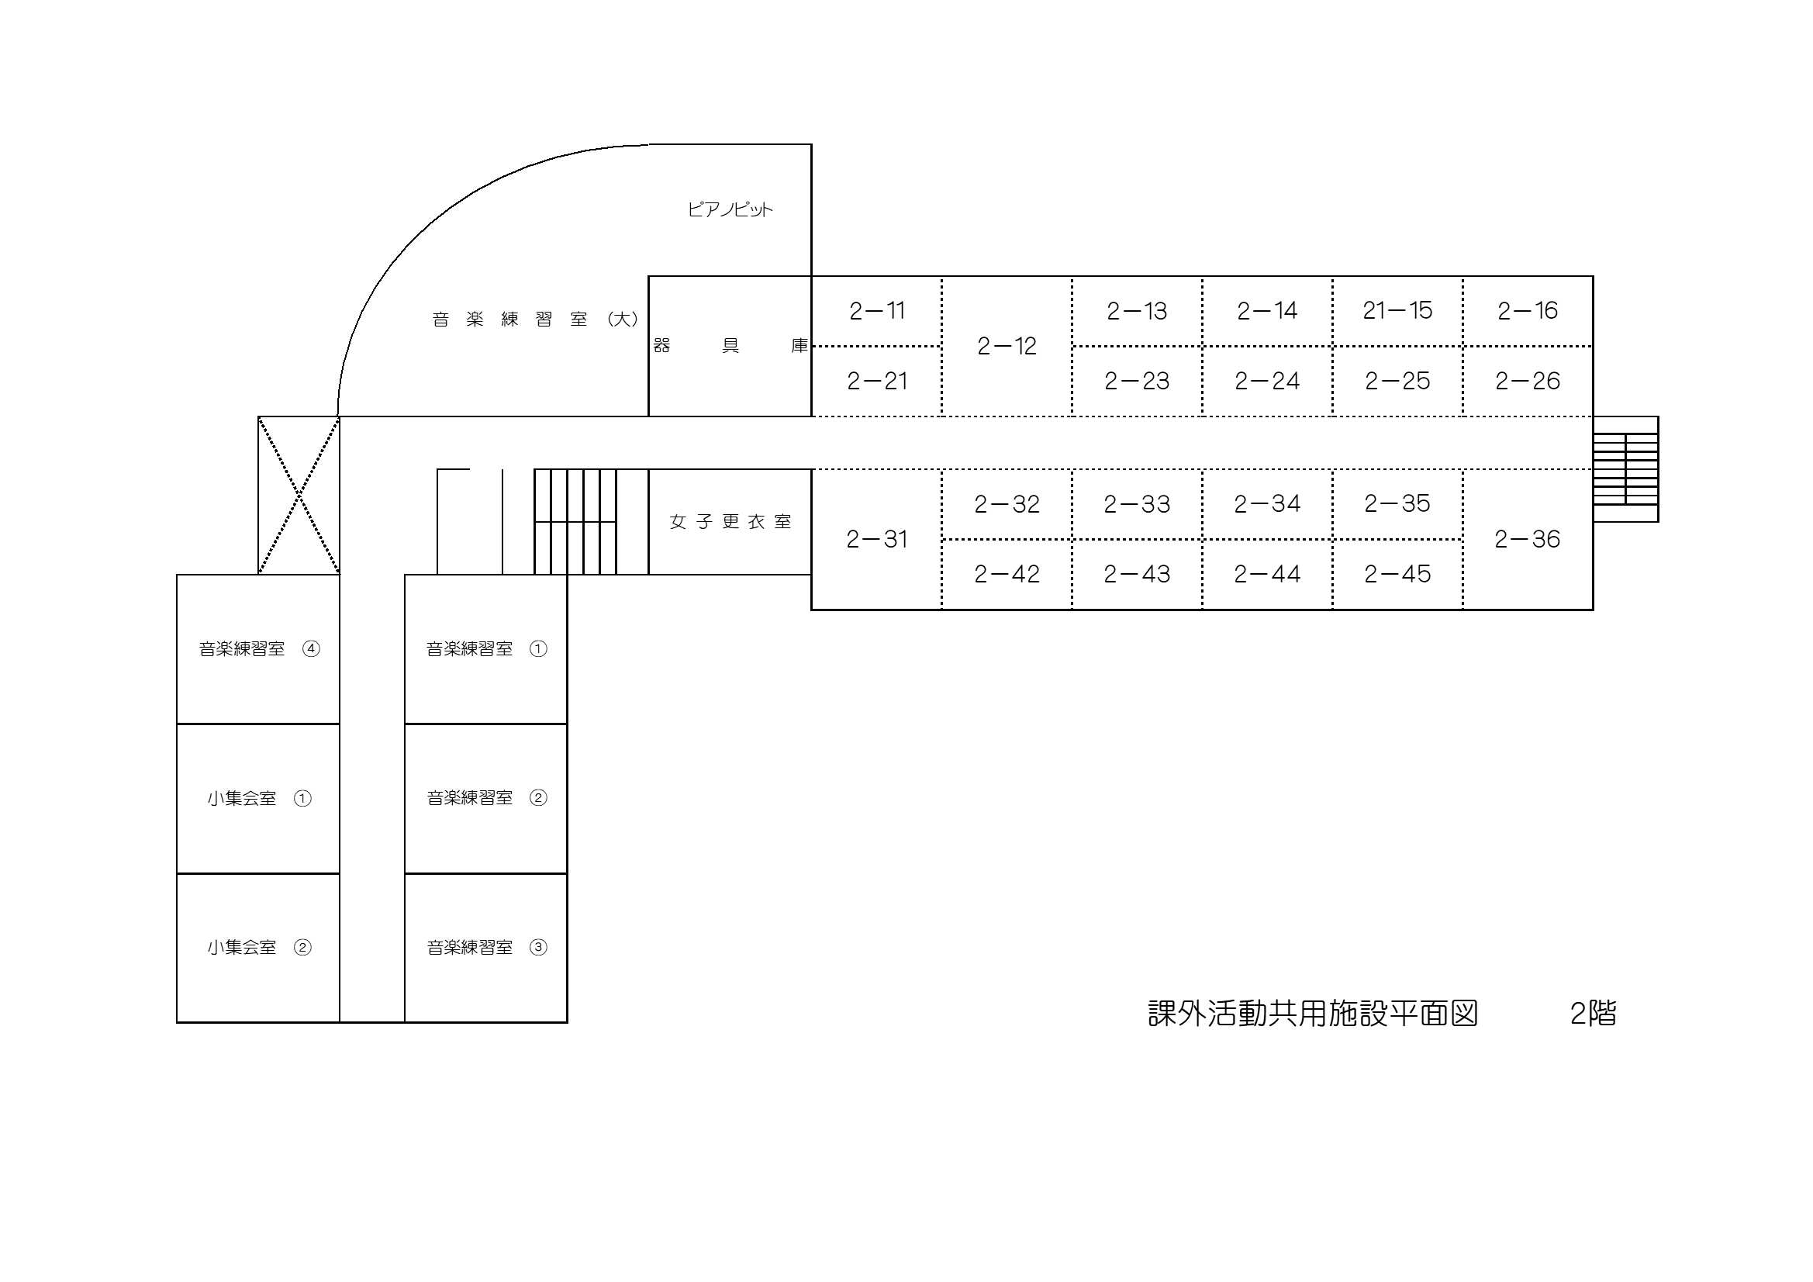

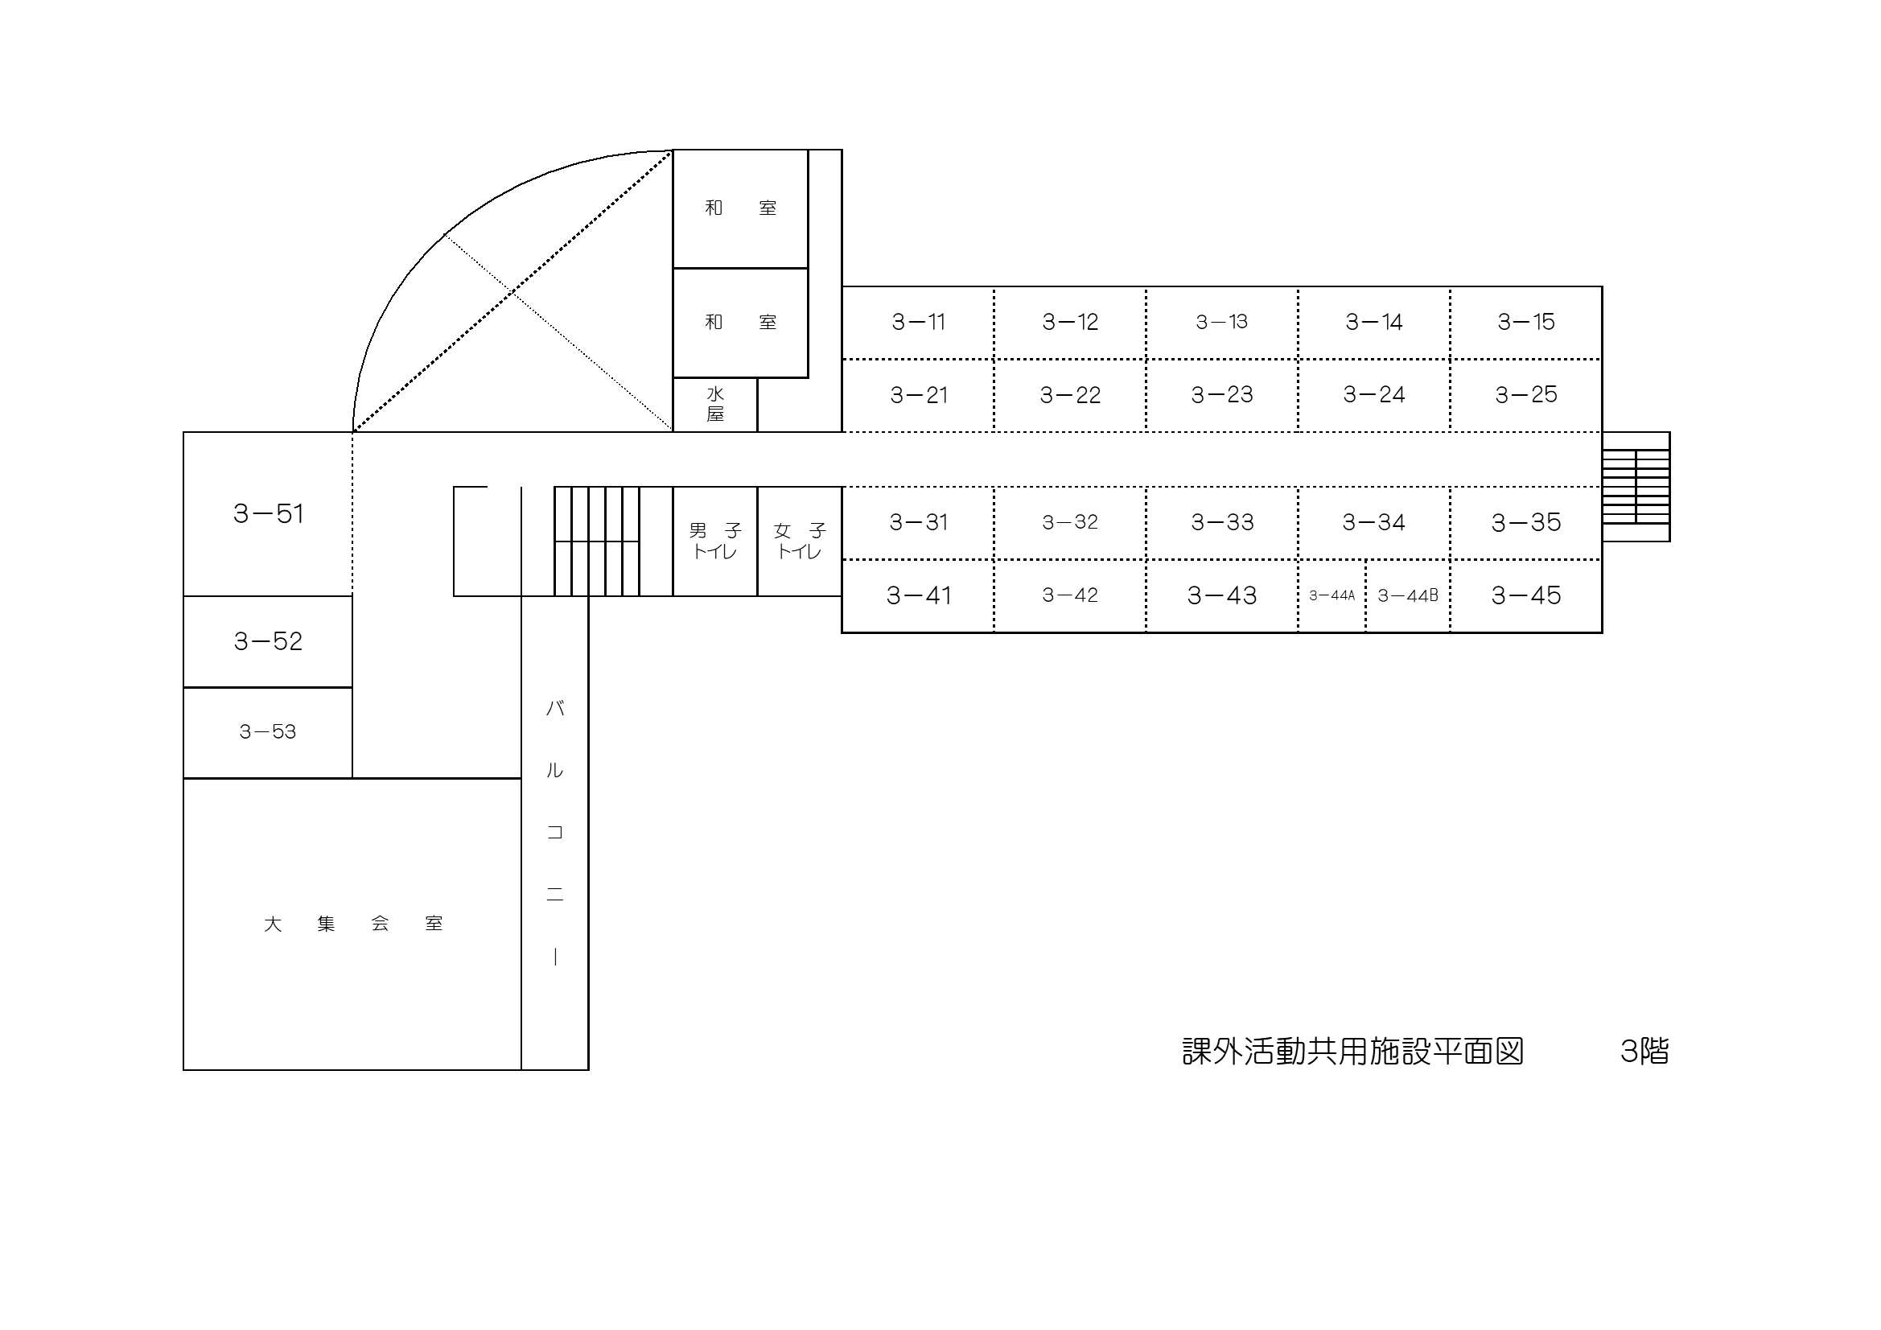

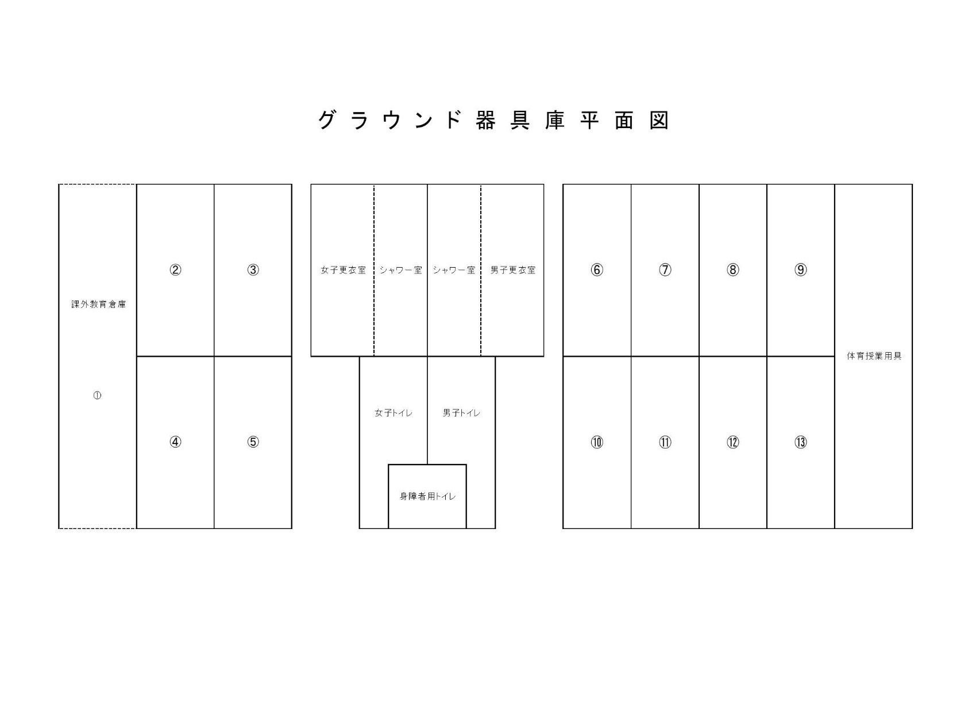

（参考） 物置一覧表
